상품제안서
한일의료기 5세대 그래핀 탄소매트 고급형 | 상품코드: F33061

 |  |  |  |  |  |  | 02-412-0044 | www.easy1.co.kr
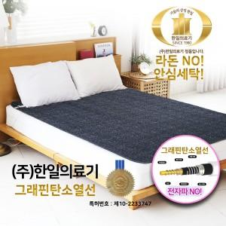

【상세/제작정보】 | 입수 1개당 5000원 VAT별도

【인쇄/포장옵션】 | / 시판박스

【공급단가】 | 수량 | 1~ | 10~ | 30~ | 50~ | 100~
*VAT별도 | 고급형 싱글 HIM-1000S | 91,260원 | 89,850원 | 87,750원 | 84,240원 | 80,730원
 | 고급형 더블 HIM-2000D | 101,010원 | 99,450원 | 97,120원 | 93,240원 | 89,350원

【상품 URL】 | https://dev.easy1.co.kr:443/src/goods_detail.php?gdno=33061

